模板
GEA轮罩注塑件开发计划
SPOILER-FR LH WHSHIELD&SPOILER-FR RH WHSHIELD | 附图 | 26-JC-10 | 计划下发数据节点 | 实际下发数据节点 | 工序名称 | 设计 | 采购模仁材料 | 枪钻 | 正面大粗+精光 | 线割 | 电火花 | 三坐标 | 堵水 | 打光 | 镶块配做 | 整体安装 | 合模 | 试做 | TO | T1 | T2
 |  | 第一版 |  | 2026.7.19 | 预估工时（日) | 3 | 3 | 2 | 4 | 1 | 2 | 1 | 2 | 2 | 2 | 1 | 1
 |  |  |  |  |  | 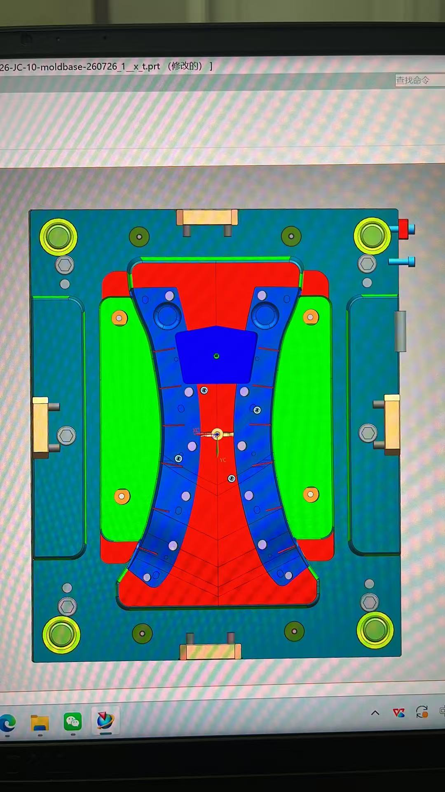 |  | 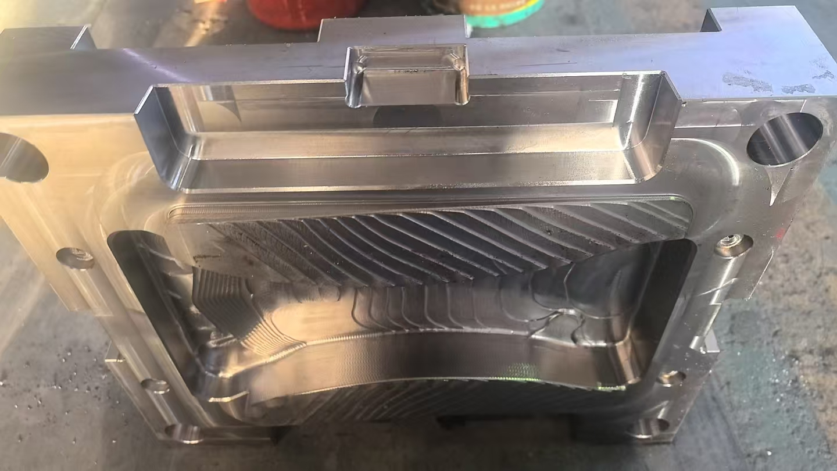
 |  | 第二版 |  |  | 开始时间 | 2026-07-20 | 2026.7.22 | 2026.7.26 | 2026.7.28 | 2026.8.1 | 2026.8.3 | 2026.8.5 | 2026.8.5 | 2026.8.8 | 2026.8.10 | 2026.8.12 | 2026.8.14 | 2026.8.15 | 2026.8.15 | 2026.8.22
 |  | 第三版 |  |  | 完成时间 | 2026.7.22 | 2026.7.25 | 2026.7.27 | 2026.7.31 | 2026.8.2 | 2026.8.5 | 2026.8.6 | 2026.8.7 | 2026.8.9 | 2026.8.11 | 2026.8.13 | 2026.8.15 |  |  | 2026.8.22 | 8.28
SPOILER-RR LH WHSHIELD&SPOILER-RR RH WHSHIELD | 附图 |  | 计划下发数据节点 | 实际下发数据节点 | 工序名称 | 设计 | 采购材料 | 枪钻 | 正面大粗+精光 | 线割 | 电火花 | 三坐标 | 堵水 | 打光 | 镶块配做 | 整体安装 | 合模 | 试做 | TO | T1 | T2
 |  | 26-JC-11 |  |  |  |  |  |  |  |  |  |  |  |  |  |  |  |  |  | 2026.8.22
 |  |  |  |  |  | 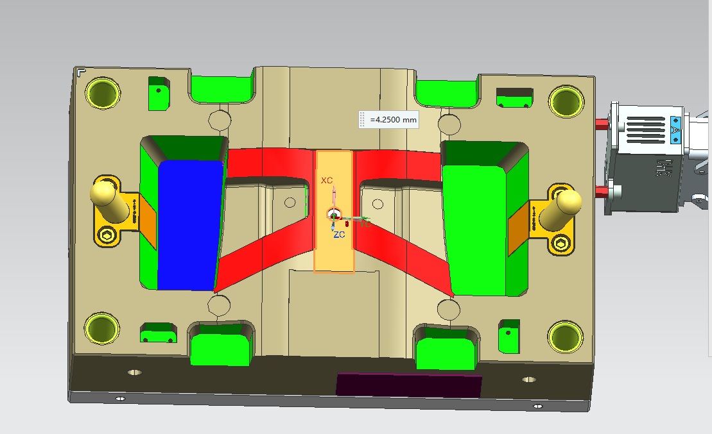 |  |  | 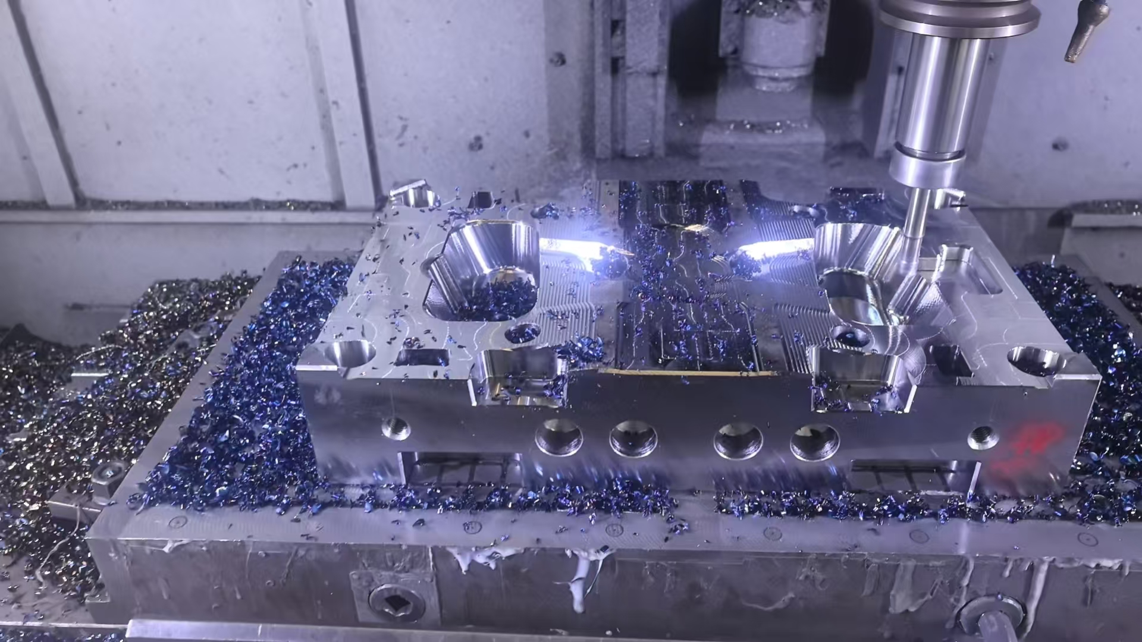
 |  | 第一版 |  | 2026.7.19 | 预估工时（日) | 3 | 3 | 2 | 4 | 1 | 2 | 1 | 2 | 2 | 2 | 1 | 1
 |  | 第二版 |  |  | 开始时间 | 2026-07-20 | 2026.7.22 | 2026.7.26 | 2026.7.28 | 2026.8.1 | 2026.8.3 | 2026.8.5 | 2026.8.5 | 2026.8.8 | 2026.8.10 | 2026.8.12 | 2026.8.14 | 2026.8.15 | 2026.8.15
 |  | 第三版 |  |  | 完成时间 | 2026.7.22 | 2026.7.25 | 2026.7.27 | 2026.7.31 | 2026.8.2 | 2026.8.5 | 2026.8.6 | 2026.8.7 | 2026.8.9 | 2026.8.11 | 2026.8.13 | 2026.8.15 |  |  | 2026.8.22 | 8.28

当前开发状态
进度汇报 | 目前模具还处于设计阶段
SPOILER-FR LH WHSHIELD&SPOILER-FR RH WHSHIELD | 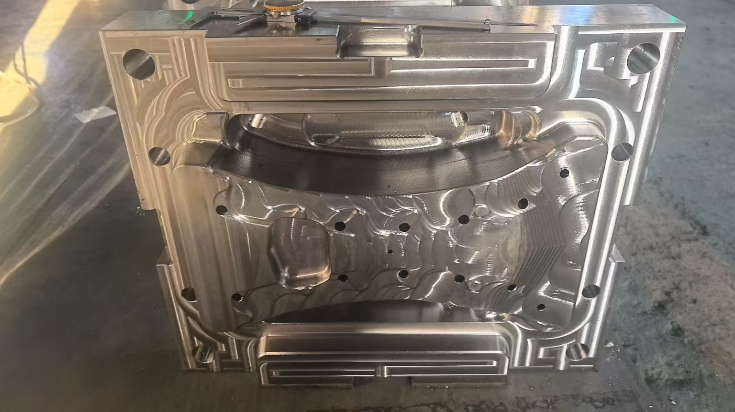

SPOILER-RR LH WHSHIELD&SPOILER-RR RH WHSHIELD |  